关系图
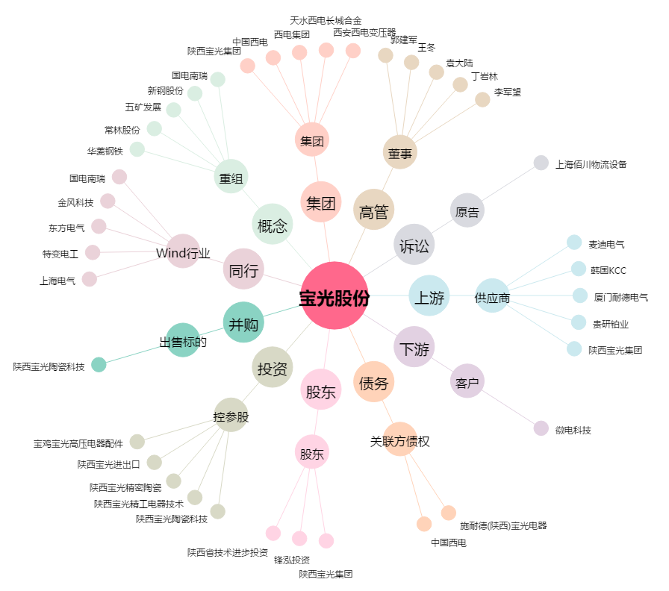
宝光股份[600379.SH] - 关系概览图

